施工状況報告書
施工状況等の※欄は施工管理者が記載してください。
適合を確認し、事前に書類の必要事項を記載したうえで受検してください。
施工状況報告書（住宅性能証明書・耐震等級） |  |  |  |  |  |  |  |  |  |  |  |  |  |  |  |  |  |  |  |  |  | 施工状況報告書（住宅性能証明書・耐震等級）

 |  | 住宅性能証明書の申請を行うに当り、施工状況報告書を提出します。 |  |  |  |  |  |  |  |  |  |  |  |  |  |  |  |  |  |  |  |  |  | 住宅性能証明書の申請を行うに当り、施工状況報告書を提出します。
 |  | 施工状況報告書に記載する内容は、事実に相違ありません。 |  |  |  |  |  |  |  |  |  |  |  |  |  |  |  |  |  |  |  |  |  | 施工状況報告書に記載する内容は、事実に相違ありません。

【建物情報等】 |  |  |  |  |  |  |  |  |  |  |  |  |  |  |  |  |  |  |  |  |  | 【建物情報等】
建築物の名称 |  |  |  |  |  | 0 |  |  |  |  |  |  |  |  |  |  |  |  |  |  |  | 建築物の名称 |  |  |  |  |  | ●●邸新築工事
建築物の所在地 |  |  |  |  |  | 0 |  |  |  |  |  |  |  |  |  |  |  |  |  |  |  | 建築物の所在地 |  |  |  |  |  | 東京都渋谷区渋谷1丁目1-1
工事施工者 |  |  |  |  |  | 住所 |  |  |  |  |  |  |  |  |  |  |  |  |  |  |  | 工事施工者 |  |  |  |  |  | 住所 |  |  |  | 東京都新宿区新宿1丁目1-1
"署名"をしてご提出ください。
 |  |  |  |  |  | 氏名又は 名称 |  |  |  |  |  |  |  |  |  |  |  |  |  |  |  |  |  |  |  |  |  | 氏名又は 名称 |  |  |  | ●●建設 代表取締役 ●● ●●

 |  |  |  |  |  |  |  |  |  |  |  |  |  |  |  | 電話 |  |  |  |  |  |  |  |  |  |  |  |  |  |  |  |  |  |  |  |  |  |  | 電話 | 03-1234-5678

施工状況報告書の記載方法にご注意ください。
【検査情報等】 |  |  |  |  |  |  |  |  |  |  |  |  |  |  |  |  |  |  |  |  |  | 【検査情報等】
検査対象工程 |  |  |  |  |  |  | 検査年月日 |  |  |  |  | 評価員の氏名 |  |  |  |  | 施工管理者の署名 |  |  |  |  | 検査対象工程 |  |  |  |  |  |  | 検査年月日 |  |  |  |  |  | 評価員の氏名 |  |  |  |  | 施工管理者の署名
1回目 |  | 基礎配筋工事完了時 |  |  |  |  |  | 年 |  | 月 | 日 |  |  |  |  |  |  |  |  |  |  | 1回目 |  | 基礎配筋工事完了時 |  |  |  |  | 5 | 年 | 4 | 月 | 1 | 日 |  |  |  |  |  | 渋谷 太郎
施工管理者が記入してください。
検査前までに自主チェックを行いチェックをお願いします。
この項目について適合性を確認し、「管理の時期」欄にチェックをいてください。
間違った記載例
「関連図書」欄に併せて「管理の時期」欄にチェックを入れる
2回目 |  | 躯体工事完了時 |  |  |  |  |  | 年 |  | 月 | 日 |  |  |  |  |  |  |  |  |  |  | 2回目 |  | 躯体工事完了時 |  |  |  |  |  | 年 |  | 月 |  | 日
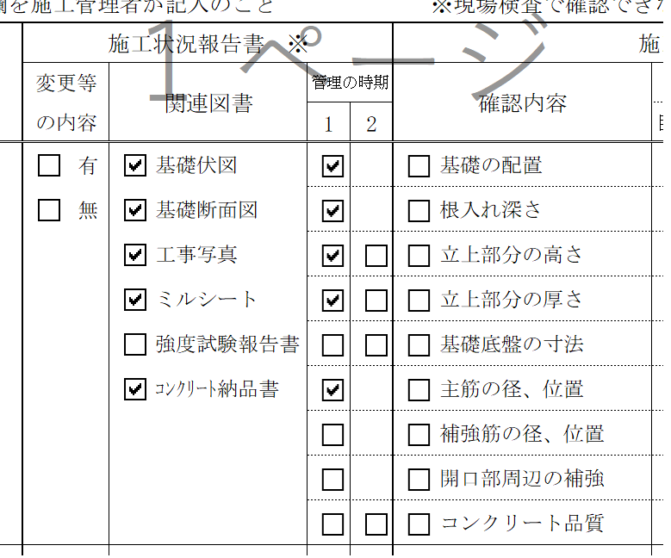
×
3回目 |  | 竣工時 |  |  |  |  |  | 年 |  | 月 | 日 |  |  |  |  |  |  |  |  |  |  | 3回目 |  | 竣工時 |  |  |  |  |  | 年 |  | 月 |  | 日

【施工状況等】 |  |  |  |  | ※の欄を施工管理者が記入のこと |  |  |  |  |  |  |  | ※現場検査で確認できない部分については、写真提出のこと |  |  |  |  |  |  |  |  | 【施工状況等】 |  |  |  |  | ※の欄を施工管理者が記入のこと |  |  |  |  |  |  |  |  | ※現場検査で確認できない部分については、写真提出のこと
 | 性能 |  |  | 検査 |  |  | 施工状況報告書 ※ |  |  |  |  |  |  | 施工状況確認欄 |  |  |  |  |  |  |  |  | 性能 |  |  | 検査 |  |  | 施工状況報告書 ※ |  |  |  |  |  |  |  | 施工状況確認欄
 | 表示 |  |  | 項目 |  |  | 変更等 |  | 関連図書 |  |  | 管理の時期 |  | 確認内容 |  |  | 検査の方法 |  |  | 判定結果及び指摘事項 |  |  | 表示 |  |  | 項目 |  |  | 変更等 |  | 関連図書 |  |  |  | 管理の時期 |  | 確認内容 |  |  | 検査の方法 |  |  | 判定結果及び指摘事項
 | 事項 |  |  |  |  |  | の内容 |  |  |  |  | 1 | 2 |  |  |  | 目視 | 計測 | 図書 | 〔１次〕 | 〔2次〕 |  | 事項 |  |  |  |  |  | の内容 |  |  |  |  |  | 1 | 2 |  |  |  | 目視 | 計測 | 図書 | 〔１次〕 | 〔2次〕
構造の安定に関すること |  |  |  | 基礎 |  |  |  | 有 |  | 基礎伏図 |  |  |  |  | 基礎の配置 |  |  |  |  | 適・不適 | 適・不適 | 構造の安定に関すること |  |  |  | 基礎 |  |  |  | 有 |  | 基礎伏図 |  |  |  |  |  | 基礎の配置 |  |  |  |  | 適・不適 | 適・不適
 | 耐震等級 |  |  |  |  |  |  | 無 |  | 基礎断面図 |  |  |  |  | 根入れ深さ |  |  |  |  |  |  |  | 耐震等級 |  |  |  |  |  |  | 無 |  | 基礎断面図 |  |  |  |  |  | 根入れ深さ
 | (等級 |  | ） |  |  |  |  |  |  | 工事写真 |  |  |  |  | 立上部分の高さ |  |  |  |  |  |  |  | (等級 | 2 | ） |  |  |  |  |  |  | 工事写真 |  |  |  |  |  | 立上部分の高さ
 |  |  |  |  |  |  |  |  |  | ミルシート |  |  |  |  | 立上部分の厚さ |  |  |  |  |  |  |  |  |  |  |  |  |  |  |  |  | ミルシート |  |  |  |  |  | 立上部分の厚さ
等級を記入してください。
 |  |  |  |  |  |  |  |  |  | 強度試験報告書 |  |  |  |  | 基礎底盤の寸法 |  |  |  |  |  |  |  |  |  |  |  |  |  |  |  |  | 強度試験報告書 |  |  |  |  |  | 基礎底盤の寸法
 |  |  |  |  |  |  |  |  |  | ｺﾝｸﾘｰﾄ納品書 |  |  |  |  | 主筋の径、位置 |  |  |  |  |  |  |  |  |  |  |  |  |  |  |  |  | ｺﾝｸﾘｰﾄ納品書 |  |  |  |  |  | 主筋の径、位置
正しい記載例
「管理の時期」は、右側の「確認内容」の項目について、施工管理者が適合確認をしたらチェックを入れてください。
 |  |  |  |  |  |  |  |  |  |  |  |  |  |  | 補強筋の径、位置 |  |  |  |  |  |  |  |  |  |  |  |  |  |  |  |  |  |  |  |  |  |  | 補強筋の径、位置
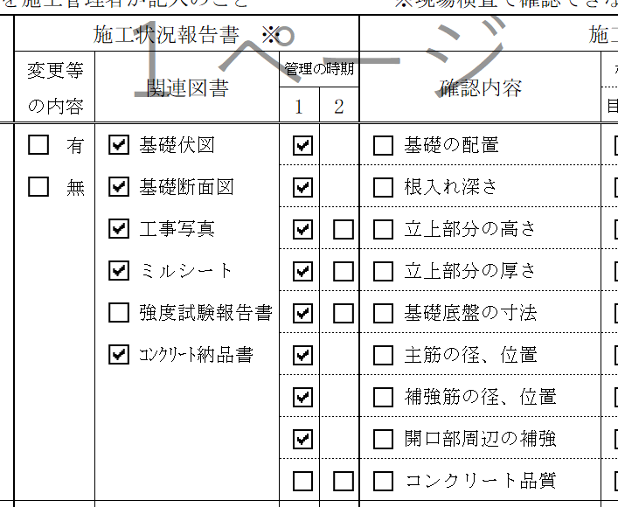
〇
 |  |  |  |  |  |  |  |  |  |  |  |  |  |  | 開口部周辺の補強 |  |  |  |  |  |  |  |  |  |  |  |  |  |  |  |  |  |  |  |  |  |  | 開口部周辺の補強
 |  |  |  |  |  |  |  |  |  |  |  |  |  |  | コンクリート品質 |  |  |  |  |  |  |  |  |  |  |  |  |  |  |  |  |  |  |  |  |  |  | コンクリート品質
 |  |  |  | 部材の品質 |  |  |  | 有 |  | 納品書，現物 |  |  |  |  | 部材の品質 |  |  |  |  | 適・不適 | 適・不適 |  |  |  |  | 部材の品質 |  |  |  | 有 |  | 納品書，現物 |  |  |  |  |  | 部材の品質 |  |  |  |  | 適・不適 | 適・不適
 |  |  |  |  |  |  |  | 無 |  | 部材リスト |  |  |  |  |  |  |  |  |  |  |  |  |  |  |  |  |  |  |  | 無 |  | 部材リスト
 |  |  |  | 土台・柱等 |  |  |  | 有 |  | 工事写真 |  |  |  |  | 柱の小径 |  |  |  |  | 適・不適 | 適・不適 |  |  |  |  | 土台・柱等 |  |  |  | 有 |  | 工事写真 |  |  |  |  |  | 柱の小径 |  |  |  |  | 適・不適 | 適・不適
 |  |  |  |  |  |  |  | 無 |  | 納品書 |  |  |  |  | 土台の継手位置 |  |  |  |  |  |  |  |  |  |  |  |  |  |  | 無 |  | 納品書 |  |  |  |  |  | 土台の継手位置
 |  |  |  |  |  |  |  |  |  | 現物 |  |  |  |  | ｱﾝｶｰﾎﾞﾙﾄの品質 |  |  |  |  |  |  |  |  |  |  |  |  |  |  |  |  | 現物 |  |  |  |  |  | ｱﾝｶｰﾎﾞﾙﾄの品質
 |  |  |  |  |  |  |  |  |  |  |  |  |  |  | ｱﾝｶｰﾎﾞﾙﾄの埋込長さ |  |  |  |  |  |  |  |  |  |  |  |  |  |  |  |  |  |  |  |  |  |  | ｱﾝｶｰﾎﾞﾙﾄの埋込長さ
変更の有無をチェックしてください。
変更がある場合は、検査前に「変更申告書」を提出してください。
 |  |  |  |  |  |  |  |  |  |  |  |  |  |  | ｱﾝｶｰﾎﾞﾙﾄの位置 |  |  |  |  |  |  |  |  |  |  |  |  |  |  |  |  |  |  |  |  |  |  | ｱﾝｶｰﾎﾞﾙﾄの位置
 |  |  |  | 耐力壁 |  |  |  | 有 |  | 平面図 |  |  |  |  | 筋かい耐力壁の位置､長さ |  |  |  |  | 適・不適 | 適・不適 |  |  |  |  | 耐力壁 |  |  |  | 有 |  | 平面図 |  |  |  |  |  | 筋かい耐力壁の位置､長さ |  |  |  |  | 適・不適 | 適・不適
 |  |  |  |  |  |  |  | 無 |  | 壁伏図 |  |  |  |  | 筋かいの種類・断面 |  |  |  |  |  |  |  |  |  |  |  |  |  |  | 無 |  | 壁伏図 |  |  |  |  |  | 筋かいの種類・断面
 |  |  |  |  |  |  |  |  |  | 納品書 |  |  |  |  | 面材耐力壁の位置､長さ |  |  |  |  |  |  |  |  |  |  |  |  |  |  |  |  | 納品書 |  |  |  |  |  | 面材耐力壁の位置､長さ
 |  |  |  |  |  |  |  |  |  | 現物 |  |  |  |  | 面材の種類・厚さ |  |  |  |  |  |  |  |  |  |  |  |  |  |  |  |  | 現物 |  |  |  |  |  | 面材の種類・厚さ
こちらのチェックボックスは弊社検査員のチェック欄です。記載しないでください。
 |  |  |  |  |  |  |  |  |  | 工事写真 |  |  |  |  | くぎ種類・留付状態 |  |  |  |  |  |  |  |  |  |  |  |  |  |  |  |  | 工事写真 |  |  |  |  |  | くぎ種類・留付状態
構造の安定に関すること |  |  |  | 準耐力壁 |  |  |  | 有 |  | 平面図 |  |  |  |  | 準耐力壁の位置･長さ |  |  |  |  | 適・不適 | 適・不適 | 構造の安定に関すること |  |  |  | 準耐力壁 |  |  |  | 有 |  | 平面図 |  |  |  |  |  | 準耐力壁の位置･長さ |  |  |  |  | 適・不適 | 適・不適
 |  |  |  |  |  |  |  | 無 |  | 壁伏図 |  |  |  |  | たれ壁･腰壁の位置･長さ |  |  |  |  |  |  |  |  |  |  |  |  |  |  | 無 |  | 壁伏図 |  |  |  |  |  | たれ壁･腰壁の位置･長さ
 |  |  |  |  |  |  |  |  |  | 納品書 |  |  |  |  | たれ壁･腰壁の幅と両隣の状況 |  |  |  |  |  |  |  |  |  |  |  |  |  |  |  |  | 納品書 |  |  |  |  |  | たれ壁･腰壁の幅と両隣の状況
「管理の時期」とは別で、適合確認に用いた関連図書にチェックを入れてください。
 |  |  |  |  |  |  |  |  |  | 現物 |  |  |  |  | 面材の種類・厚さ |  |  |  |  |  |  |  |  |  |  |  |  |  |  |  |  | 現物 |  |  |  |  |  | 面材の種類・厚さ
 |  |  |  |  |  |  |  |  |  | 工事写真 |  |  |  |  | 面材の高さ |  |  |  |  |  |  |  |  |  |  |  |  |  |  |  |  | 工事写真 |  |  |  |  |  | 面材の高さ
 |  |  |  |  |  |  |  |  |  |  |  |  |  |  | くぎ種類・留付状態 |  |  |  |  |  |  |  |  |  |  |  |  |  |  |  |  |  |  |  |  |  |  | くぎ種類・留付状態
 |  |  |  | 床組等 |  |  |  | 有 |  | 水平構面図 |  |  |  |  | 火打ちの種類、位置 |  |  |  |  | 適・不適 | 適・不適 |  |  |  |  | 床組等 |  |  |  | 有 |  | 水平構面図 |  |  |  |  |  | 火打ちの種類、位置 |  |  |  |  | 適・不適 | 適・不適
適合状況を確認した際に用いた関連図書をチェックしてください。必要に応じて提出をお願いする場合があります。
 |  |  |  |  |  |  |  | 無 |  | 納品書 |  |  |  |  | 火打ちと取り合う梁 |  |  |  |  |  |  |  |  |  |  |  |  |  |  | 無 |  | 納品書 |  |  |  |  |  | 火打ちと取り合う梁
 |  |  |  |  |  |  |  |  |  | 現物 |  |  |  |  | 火打ちの留付け状態 |  |  |  |  |  |  |  |  |  |  |  |  |  |  |  |  | 現物 |  |  |  |  |  | 火打ちの留付け状態
 |  |  |  |  |  |  |  |  |  | 工事写真 |  |  |  |  | 面材の種類・厚さ |  |  |  |  |  |  |  |  |  |  |  |  |  |  |  |  | 工事写真 |  |  |  |  |  | 面材の種類・厚さ
 |  |  |  |  |  |  |  |  |  | 床伏図 |  |  |  |  | 根太の寸法・間隔 |  |  |  |  |  |  |  |  |  |  |  |  |  |  |  |  | 床伏図 |  |  |  |  |  | 根太の寸法・間隔
 |  |  |  |  |  |  |  |  |  |  |  |  |  |  | 根太の取付け工法 |  |  |  |  |  |  |  |  |  |  |  |  |  |  |  |  |  |  |  |  |  |  | 根太の取付け工法
 |  |  |  |  |  |  |  |  |  |  |  |  |  |  | くぎ種類・留付状態 |  |  |  |  |  |  |  |  |  |  |  |  |  |  |  |  |  |  |  |  |  |  | くぎ種類・留付状態
 |  |  |  | 屋根面 |  |  |  | 有 |  | 小屋伏図 |  |  |  |  | 屋根勾配 |  |  |  |  | 適・不適 | 適・不適 |  |  |  |  | 屋根面 |  |  |  | 有 |  | 小屋伏図 |  |  |  |  |  | 屋根勾配 |  |  |  |  | 適・不適 | 適・不適
 |  |  |  |  |  |  |  | 無 |  | 納品書 |  |  |  |  | 面材種類・厚さ |  |  |  |  |  |  |  |  |  |  |  |  |  |  | 無 |  | 納品書 |  |  |  |  |  | 面材種類・厚さ
 |  |  |  |  |  |  |  |  |  | 現物 |  |  |  |  | 垂木寸法・間隔 |  |  |  |  |  |  |  |  |  |  |  |  |  |  |  |  | 現物 |  |  |  |  |  | 垂木寸法・間隔
 |  |  |  |  |  |  |  |  |  | 工事写真 |  |  |  |  | くぎ種類・留付状態 |  |  |  |  |  |  |  |  |  |  |  |  |  |  |  |  | 工事写真 |  |  |  |  |  | くぎ種類・留付状態
 |  |  |  | 接合部 |  |  |  | 有 |  | 伏図 |  |  |  |  | 接合金物の品質 |  |  |  |  | 適・不適 | 適・不適 |  |  |  |  | 接合部 |  |  |  | 有 |  | 伏図 |  |  |  |  |  | 接合金物の品質 |  |  |  |  | 適・不適 | 適・不適
 |  |  |  |  |  |  |  | 無 |  | 納品書 |  |  |  |  | 筋かい端部の接合部 |  |  |  |  |  |  |  |  |  |  |  |  |  |  | 無 |  | 納品書 |  |  |  |  |  | 筋かい端部の接合部
 |  |  |  |  |  |  |  |  |  | 現物 |  |  |  |  | 柱頭・柱脚の接合部 |  |  |  |  |  |  |  |  |  |  |  |  |  |  |  |  | 現物 |  |  |  |  |  | 柱頭・柱脚の接合部
 |  |  |  |  |  |  |  |  |  | 工事写真 |  |  |  |  | 床・屋根の接合部 |  |  |  |  |  |  |  |  |  |  |  |  |  |  |  |  |  |  |  |  |  |  | 床・屋根の接合部
 |  |  |  |  |  |  |  |  |  |  |  |  |  |  | 胴差と通柱の接合部 |  |  |  |  |  |  |  |  |  |  |  |  |  |  |  |  |  |  |  |  |  |  | 胴差と通柱の接合部
 |  |  |  | 横架材 |  |  |  | 有 |  | 床伏図 |  |  |  |  | 床大梁の断面・間隔 |  |  |  |  | 適・不適 | 適・不適 |  |  |  |  | 横架材 |  |  |  | 有 |  | 床伏図 |  |  |  |  |  | 床大梁の断面・間隔 |  |  |  |  | 適・不適 | 適・不適
 |  |  |  |  |  |  |  | 無 |  | 小屋伏図 |  |  |  |  | 床小梁の断面・間隔 |  |  |  |  |  |  |  |  |  |  |  |  |  |  | 無 |  | 小屋伏図 |  |  |  |  |  | 床小梁の断面・間隔
 |  |  |  |  |  |  |  |  |  | 工事写真 |  |  |  |  | 小屋梁の断面・間隔 |  |  |  |  |  |  |  |  |  |  |  |  |  |  |  |  | 工事写真 |  |  |  |  |  | 小屋梁の断面・間隔
 |  |  |  |  |  |  |  |  |  |  |  |  |  |  | 胴差の断面 |  |  |  |  |  |  |  |  |  |  |  |  |  |  |  |  |  |  |  |  |  |  | 胴差の断面
 |  |  |  |  |  |  |  |  |  |  |  |  |  |  | 根太の断面、間隔 |  |  |  |  |  |  |  |  |  |  |  |  |  |  |  |  |  |  |  |  |  |  | 根太の断面、間隔
 |  |  |  |  |  |  |  |  |  |  |  |  |  |  | 垂木断面・間隔 |  |  |  |  |  |  |  |  |  |  |  |  |  |  |  |  |  |  |  |  |  |  | 垂木断面・間隔

